баг-репорт
ID | Project | Summary | Creation Date | Status | Priority | Severity | Pre-conditions | STR | AR | ER | Environment | Comments | Attachments
1 | Playgrounds Seller Center | Неправильный порядок статуса. Два статуса лишние:Dealer Emailed,Dealer Contacted.Нет статуса Won. Во вкладке Leads. При открытии окна во вкладке Status. https://t3.dev2.playgrounds.com/sales-portal/leads | 2024-02-21 | Open | High | Major | Зайти на сайт https://t3.dev2.playgrounds.com/ | 1. Нажать на вкладку Saler Portal 2.Нажать на вкладку LEADS 3. Нажать на Status во вкладке Filters 4. Неправильный порядок статуса 5. Два статуса лишние 6. Не хватает одного статуса | Неправильный порядок статуса.Два статуса лишние.Не хватает одного статуса | Правильный порядок статуса.Нет лишнего статуса.Все статусы прописаны. | Microsoft Edge 121.0.2277.128 OS: Windows 10 Pro CRU: 11th Gen Inter(R) Core(TM) i7-11800H @ 2.30GHz | Правильный порядок статуса: - New - In Discovery - Quoted - Sample Quote - Cold - Won - Lost | 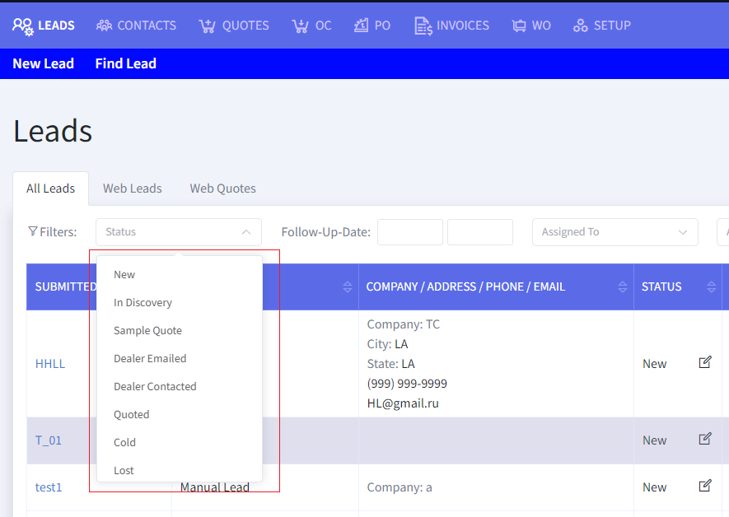
2 | Playgrounds Seller Center | Выбранный статус выходит за поле.Во вкладке Leads. При открытии окна во вкладке Status. https://t3.dev2.playgrounds.com/sales-portal/leads?status=250&status=300 | 2024-02-21 | Open | Normal | Medium | Зайти на сайт https://t3.dev2.playgrounds.com/ | 1. Нажать на вкладку Saler Portal 2.Нажать на вкладку LEADS 3. Нажать на Status во вкладке Filters 4. Выбрать статус Sample Quote 5. Выбрать несколько других статусов 6. Выбранные статусы выходят за поле | Выбранный статус выходит за поле | Выбранный статус не выходит за поле | Microsoft Edge 121.0.2277.128 OS: Windows 10 Pro CRU: 11th Gen Inter(R) Core(TM) i7-11800H @ 2.30GHz | Именно статус Sample Quote выходит за поле | 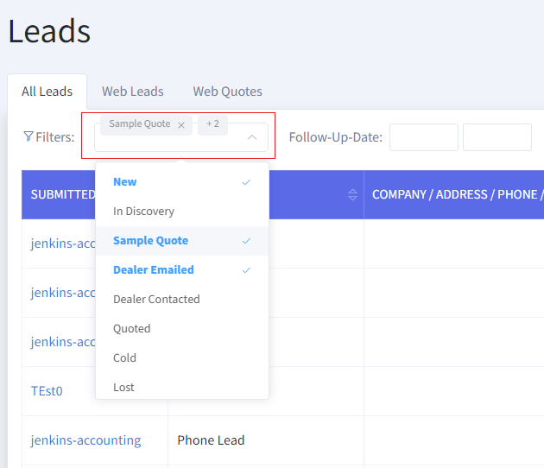
3 | Playgrounds Seller Center | Невозможно ввести данные в поле ввода. Во вкладке Find Lead. При наведении. https://t3.dev2.playgrounds.com/sales-portal/lead/search | 2024-02-21 | Open | High | Major | Зайти на сайт https://t3.dev2.playgrounds.com/ | 1. Нажать на вкладку Saler Portal 2.Нажать на вкладку LEADS 3. Нажать на Find Lead 4.Не получается ввести данные в поле ввода | Невозможно ввести данные в поле ввода | Возможно ввести данные в поле ввода | Microsoft Edge 121.0.2277.128 OS: Windows 10 Pro CRU: 11th Gen Inter(R) Core(TM) i7-11800H @ 2.30GHz | Поле ввода не работает при поиске лида | 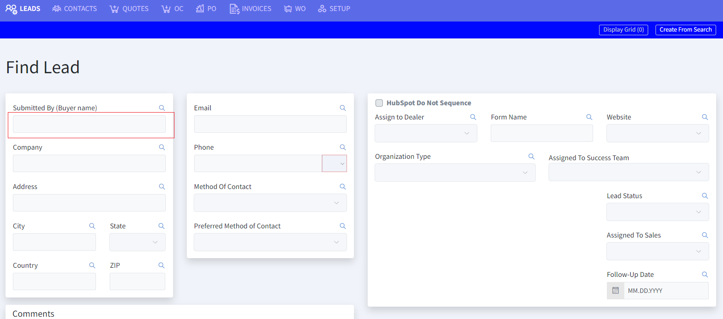
4 | Playgrounds Seller Center | При наведении на значок лупы, появляется поле ввода и перекрывает заголовок. В пустом поле сбоку стоит галочка, а при вводе данных появляется крестик. Во вкладке Find Lead. При наведении. При вводе данных. https://t3.dev2.playgrounds.com/sales-portal/lead/search | 2024-02-21 | Open | High | Major | Зайти на сайт https://t3.dev2.playgrounds.com/ | 1. Нажать на вкладку Saler Portal 2.Нажать на вкладку LEADS 3. Нажать на Find Lead 4.Нажать на значок лупы 5.Ввести данные | Появляется поле ввода и перекрывает заголовок.В пустом поле сбоку стоит галочка, а при вводе данных появляется крестик. | Ввод данных в основном поле, крестик появляется при пустом поле,а галочка при заполненном | Microsoft Edge 121.0.2277.128 OS: Windows 10 Pro CRU: 11th Gen Inter(R) Core(TM) i7-11800H @ 2.30GHz | Поле ввода появляется не в том месте, при вводе данных сбоку пояавляется крестик,хотя поле горит зеленым | 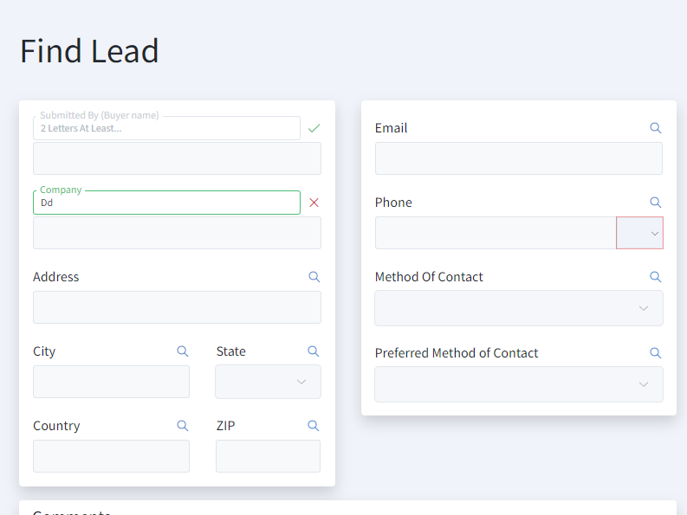
5 | Playgrounds Seller Center | Неправильный порядок даты.Во вкладке Find Lead.При вводе данных. https://t3.dev2.playgrounds.com/sales-portal/lead/search | 2024-02-21 | Open | High | Major | Зайти на сайт https://t3.dev2.playgrounds.com/ | 1. Нажать на вкладку Saler Portal 2.Нажать на вкладку LEADS 3. Нажать на Find Lead 4.Нажать на Follow-Up Date 5.Ввести данные | Неправильный порядок даты | Правильный порядок даты | Microsoft Edge 121.0.2277.128 OS: Windows 10 Pro CRU: 11th Gen Inter(R) Core(TM) i7-11800H @ 2.30GHz | У даты должна быть правильная последовательность: день месяца,месяц,год | 